修改
宁波品秀美容科技有限公司 宁波高新区江南路1528号高新科技广场2号楼10楼 电话：0574-27889688 传真：0574-27889655 sales@hair-brushes.com lucky@jsiu.com
订单
供货商： | 宁波瑾秀制刷科技有限公司 |  |  |  | 订单号
电话： | 0574-27889688 |  |  |  | 日期 | 2025年09月02日
联系人： | 李万祥 |  |  |  | 订单安排人 | 孙诚昱
产品编号 | 产品图片 | 描述 | 数量/个 | 单价 | 金额 | 包装方式
EC404 | 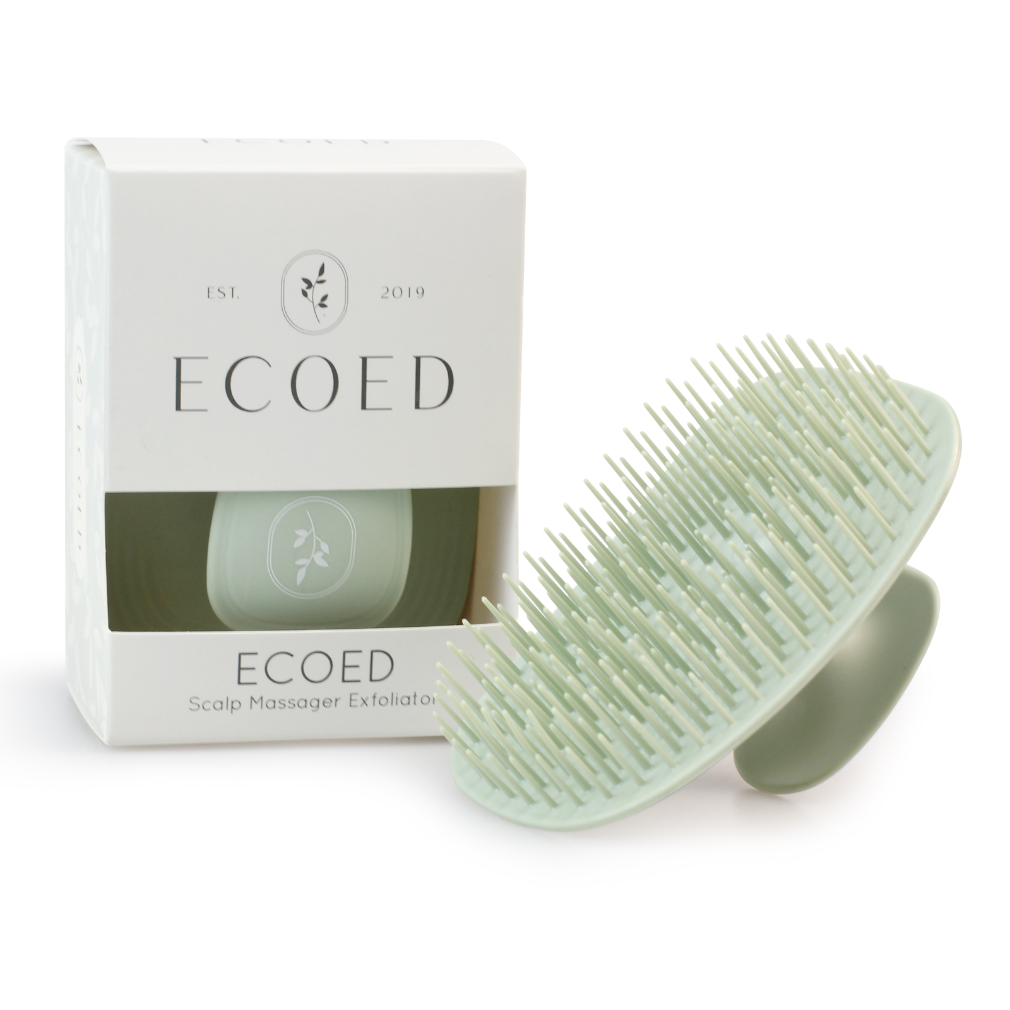 | 老款细针洗头刷TPEE，硬度55，颜色2404C绿色，顶部印白色logo | 0PCS | ¥1.75 |  | 纸盒

 | 以上价格含税运含包装
进仓地址： | 浙江宁波市余姚市陆埠镇五马工业区创利西路15号
付款方式: | 凭增值税发票出货后45天付款 |  |  |  | 色卡 | Logo
交货时间: | 2025年10月17日
箱规:
产前确认样:
出货样:
注意事项:
硬度55控制针头毛边
顶部印白色logo
颜色2404C绿色
产前确认样每款1套
出货样每款2套

 | 宁波品秀美容科技有限公司 |  |  | 宁波瑾秀制刷科技有限公司
 | ---------------------- |  |  | ----------------------

